חישוב מגביל פתיחה עבור HK
450 | גובה דלת - הזן מידות במ"מ
18.5 | עובי דלת - הזן מידות במ"מ
ללא מגביל פתיחה | מגביל פתיחה
19.0 | מרחק מהקלפה לתקרה - מידות בס"מ

13.4 | בליטת דלת כלפי מעלה - מידה בס"מ
הכל בסדר
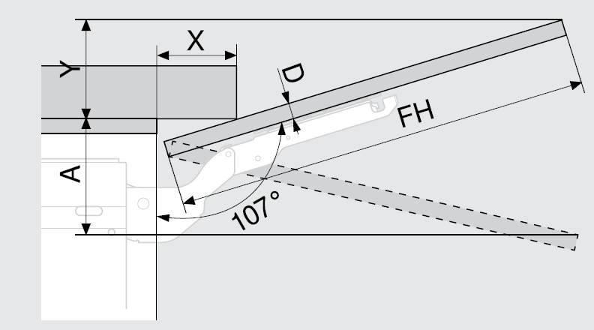
18.5
450
100°
0.29
134
100°

חישוב מגביל פתיחה עבור HF
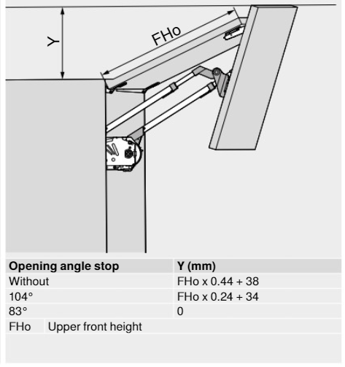
12.8
390
390 | גובה דלת עליונה - הזן מידות במ"מ
18.5 | עובי דלת - הזן מידות במ"מ
עם מגביל פתיחה 104° | מגביל פתיחה
16.1 | מרחק מהקלפה לתקרה - מידות בס"מ

12.8 | בליטת דלת כלפי מעלה - מידה בס"מ
הכל בסדר

390
390

חישוב עבור HL
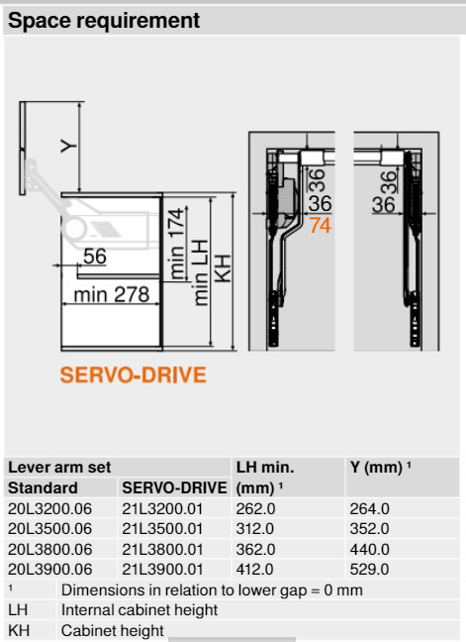
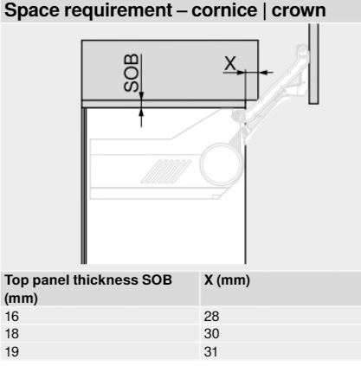
29.0
16.0
3800 | זרוע HL
65.9 | מרחק מהקלפה לתקרה - מידות בס"מ
440
44.0 | בליטת דלת כלפי מעלה - מידה בס"מ
הכל בסדר

29.0 | בליטת הארון מהיחידה
16.0 | עובי חומר
הזרוע נוגעת בהנמכה/ארון בולט

